상품제안서
아이리버 프리젠트 레이져포인터 | 상품코드: S40967

 |  |  |  |  |  |  | 02-713-8555 | www.synergygift.co.kr
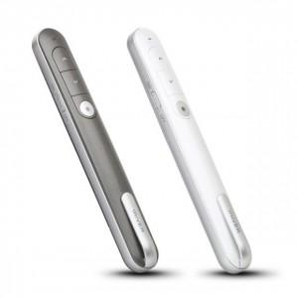 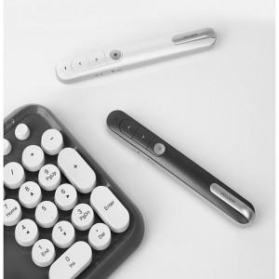

【상세/제작정보】 | <p><span style="font-size: 14pt;">※ 기본수량 미만 발주 진행시 별도 문의 바랍니다.</span></p><p><span style="font-size: 14pt;">※ 운임비 별도 발생 됩니다.</span></p>

【인쇄/포장옵션】 | 실크, 레이저 / 포장지포장

【공급단가】 | 수량 | 20~ | 50~ | 100~ | 300~ | 500~
*VAT별도 | 화이트(품절) | 26,600원 | 24,900원 | 24,300원 | 23,500원 | 23,000원
 | 블랙 | 26,600원 | 24,900원 | 24,300원 | 23,500원 | 23,000원

【상품 URL】 | https://www.synergygift.co.kr:443/src/goods_detail.php?gdno=40967

